Índice
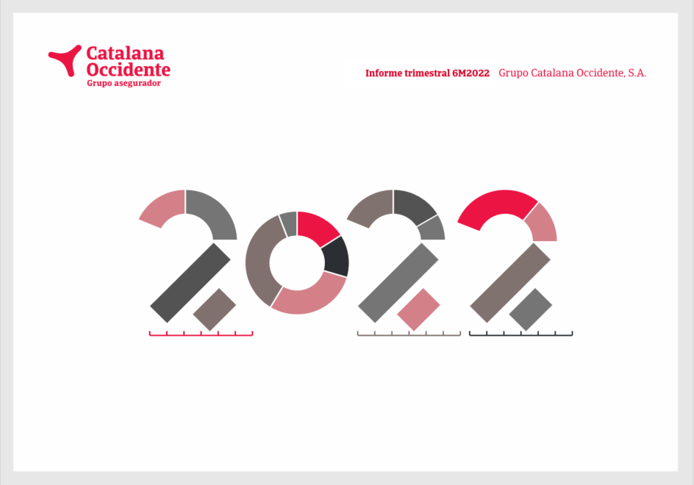
Índice

Nota de prensa
Principales magnitudes
Información financiera
 | Cuenta de resultados
 | Resultado negocio
 | Negocio tradicional
 | Multirriesgos
 | Automóviles
 | Diversos
 | Vida
 | Seguro de crédito
 | TPE
 | Gastos
 | Resultado financiero
 | Resultado no ordinario
 | Balance de situación
 | Inversiones

TPE
Índice

 | (cifras en millones de euros)
 | Cúmulo de riesgo (TPE) | 2018 | 2019 | 2020 | 2021 | 6M 2022 | % Var. 21-22 | % total
 | España y Portugal | 99,453 | 98,739 | 79,231 | 86,970 | 93,528 | 7.5% | 11.7%
 | Alemania | 90,599 | 93,024 | 93,568 | 108,235 | 116,048 | 7.2% | 14.5%
 | Australia y Asia | 92,222 | 95,595 | 84,153 | 101,050 | 113,947 | 12.8% | 14.2%
 | América | 75,773 | 81,269 | 71,765 | 94,039 | 114,080 | 21.3% | 14.2%
 | Europa del Este | 63,935 | 68,595 | 64,630 | 77,682 | 82,852 | 6.7% | 10.3%
 | Reino Unido | 44,989 | 51,019 | 46,339 | 56,511 | 60,797 | 7.6% | 7.6%
 | Francia | 51,866 | 48,407 | 45,239 | 50,601 | 55,894 | 10.5% | 7.0%
 | Italia | 44,263 | 43,661 | 42,001 | 50,352 | 54,471 | 8.2% | 6.8%
 | Países Nórdicos y Bálticos | 30,525 | 31,748 | 30,779 | 35,311 | 39,160 | 10.9% | 4.9%
 | Países Bajos | 29,650 | 30,392 | 29,875 | 33,204 | 36,047 | 8.6% | 4.5%
 | Bélgica y Luxemburgo | 17,285 | 17,444 | 16,959 | 19,155 | 20,426 | 6.6% | 2.6%
 | Resto del mundo | 12,842 | 12,627 | 10,011 | 11,934 | 13,636 | 14.3% | 1.7%
 | Total | 653,404 | 672,520 | 614,549 | 725,043 | 800,885 | 10.5% | 100.0%

 | (cifras en millones de euros)
 | Sector industrial | 2018 | 2019 | 2020 | 2021 | 6M 2022 | % Var. 21-22 | % s/ total
 | Electrónica | 77,433 | 82,858 | 73,189 | 90,137 | 98,037 | 8.8% | 12.2%
 | Productos químicos | 86,479 | 87,466 | 82,804 | 99,390 | 110,637 | 11.3% | 13.8%
 | De consumo duraderos | 69,881 | 73,145 | 69,071 | 81,697 | 86,290 | 5.6% | 10.8%
 | Metales | 68,424 | 72,285 | 61,597 | 78,757 | 89,567 | 13.7% | 11.2%
 | Comida | 63,001 | 64,587 | 63,860 | 71,101 | 76,399 | 7.5% | 9.5%
 | Transporte | 60,461 | 61,128 | 53,098 | 61,673 | 70,030 | 13.6% | 8.7%
 | Construcción | 49,773 | 51,495 | 47,072 | 53,451 | 59,295 | 10.9% | 7.4%
 | Máquinas | 39,972 | 41,225 | 39,635 | 46,328 | 51,899 | 12.0% | 6.5%
 | Agricultura | 33,876 | 33,954 | 29,845 | 34,441 | 37,744 | 9.6% | 4.7%
 | Materiales de Construcción | 28,359 | 29,389 | 29,345 | 34,801 | 39,312 | 13.0% | 4.9%
 | Servicios | 27,837 | 27,109 | 23,346 | 25,211 | 27,610 | 9.5% | 3.4%
 | Textiles | 20,324 | 19,660 | 15,404 | 16,987 | 18,589 | 9.4% | 2.3%
 | Papel | 14,525 | 15,065 | 13,151 | 15,572 | 17,773 | 14.1% | 2.2%
 | Finanzas | 13,058 | 13,156 | 13,131 | 15,497 | 17,703 | 14.2% | 2.2%
 | Total | 653,404 | 672,520 | 614,549 | 725,043 | 800,885 | 10.5% | 100.0%

+9,2%

